故障详情UI
Sheet | 故障详情UI | 当前第4页/共6页

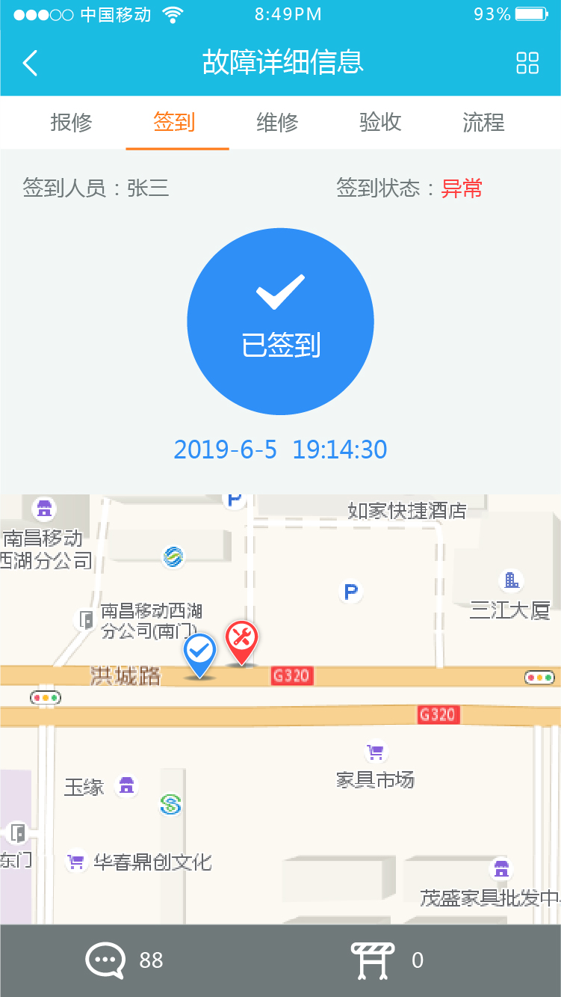
故障流程页面
故障基本信息页面
故障签到页面

故障签到页面

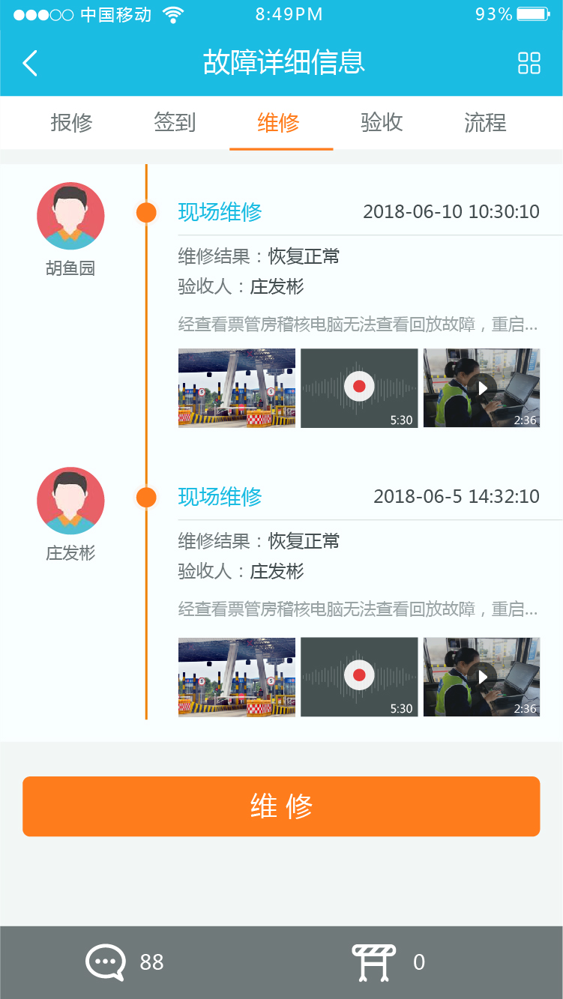
故障验收页面
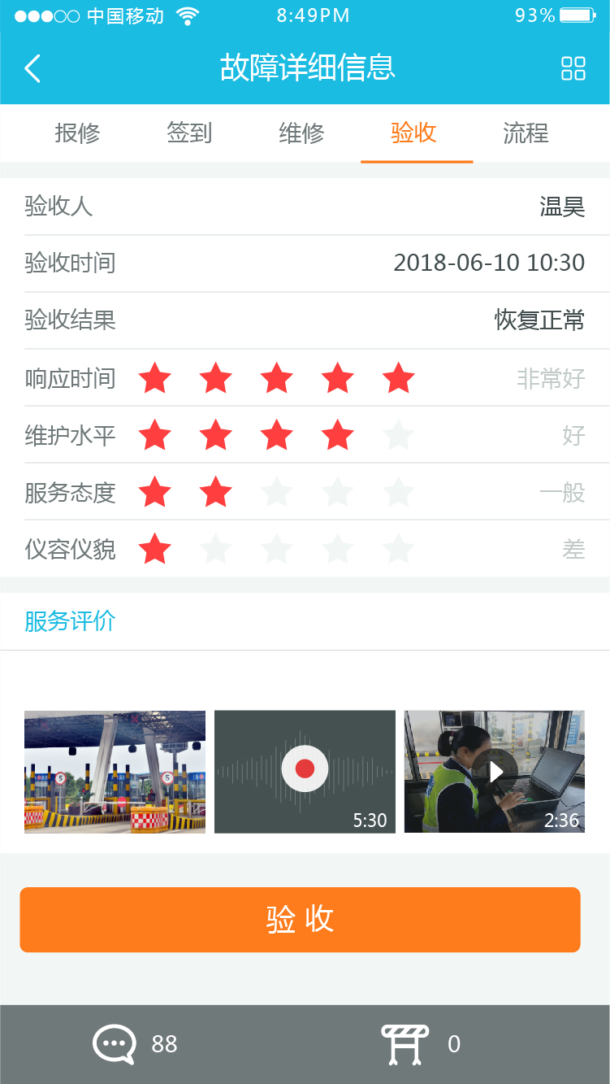

故障维修页面
故障验收页面

故障评论页面
安监页面

故障详情PC端UI
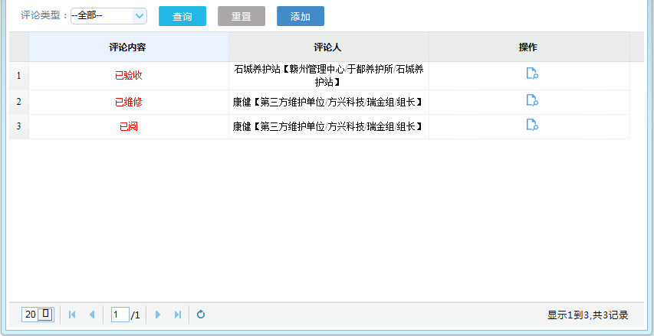
Sheet | 故障详情PC端UI | 当前第5页/共6页

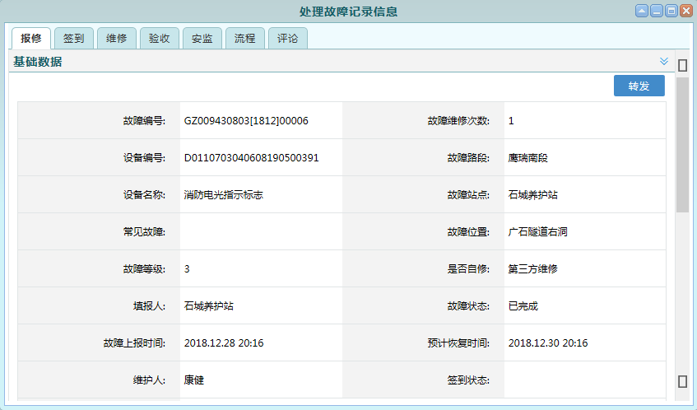

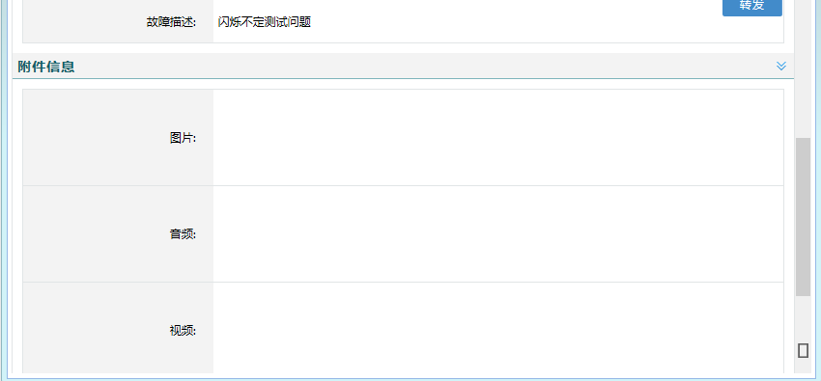



正常
签到状态

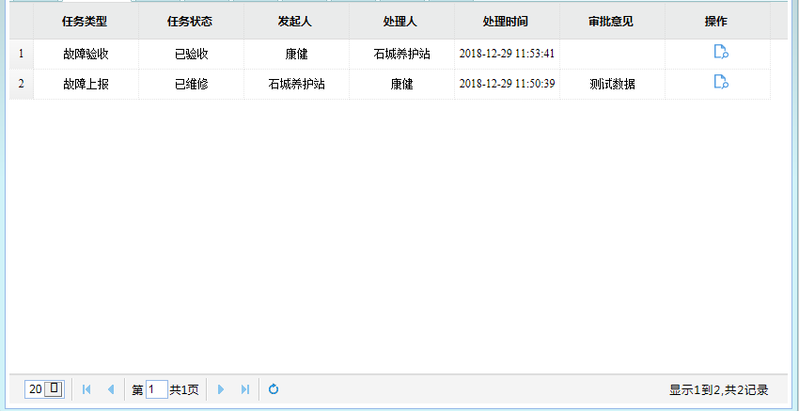
维修人
维修结果
验收人
描述
维修时间

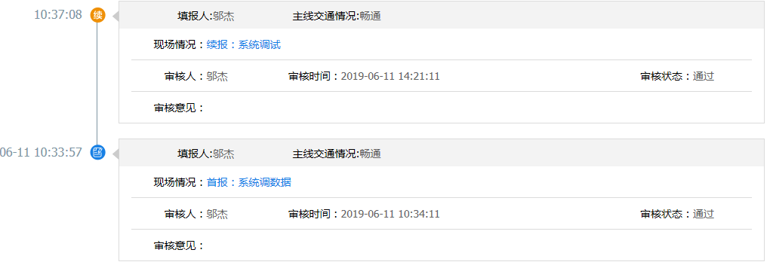
验收人
验收结果
维修人
描述
验收时间

地点
事因
描述

节点名称

